Eventos
EVENTOS Y SECUENCIAS DE ACCIONES A REALIZAR
Pantalla | MockUp | Evento | VISTA (Métodos) | Mensajes (Info, Warning, Error) | CONTROLADOR (Métodos) | MODELO | CONSULTAS
- | - | OnLoad (carga inicial) | desplegarPantalla InicioSesion

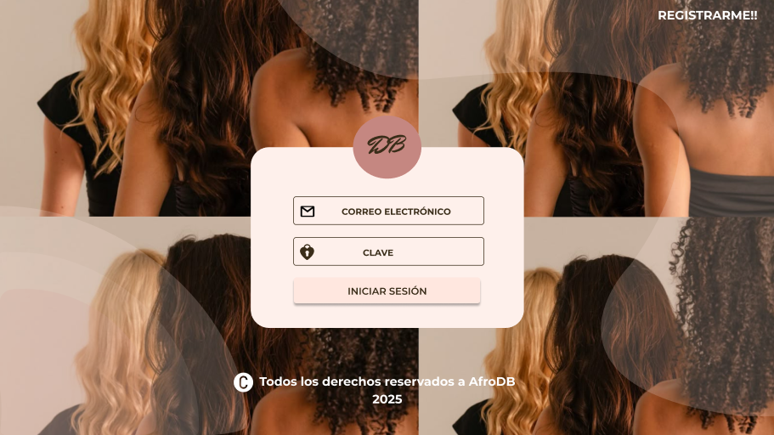
P0 |  | onClick btnIniciarSesion | Leer formulario y validar
 |  |  |  | Mensajes: "correo no valido", "Clave incorrecta" | IniciarSesion: Verificar si datos son correctos Continuar o dar mensaje de error | Usuario { - idUsuario, - nombreUsuario, - correo, - clave, - rol } | Buscar el usuarion en la BD. Devuelve la PK del usuario
 |  |  | Dependiendo el rol: Usuario: desplegarPantalla Inicio Estilista: desplegarPantalla Inicio2 Admin: desplegarPantalla Admin

 | Pantalla InicioSesion | onClick btnRegistrarme!! | desplegarPantalla Registro

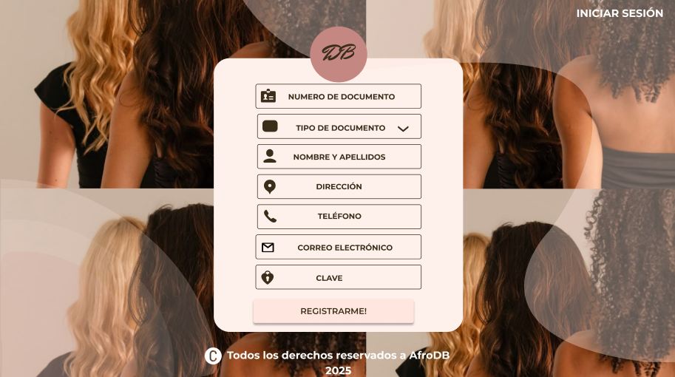
 |  |  |  |  |  |  |  | 0
 |  | onClick btnRegistrarme

 |  |  | Leer formulario |  |  | Usuario { - idUsuario, - NumeroDocumento, - TipoDocumento, - nombresApellidosUsuario, - Direccion, - Telefono, - correo, - clave, - rol }

 |  |  |  | Mensajes: "correo no valido" | Registro: Guarda los datos en la BD Continuar o dar mensaje de error |  | Guarda el usuario en la BD.

 |  | onClick btnIniciarSesion | desplegarPantalla InicioSesion
 | Pantalla Registro

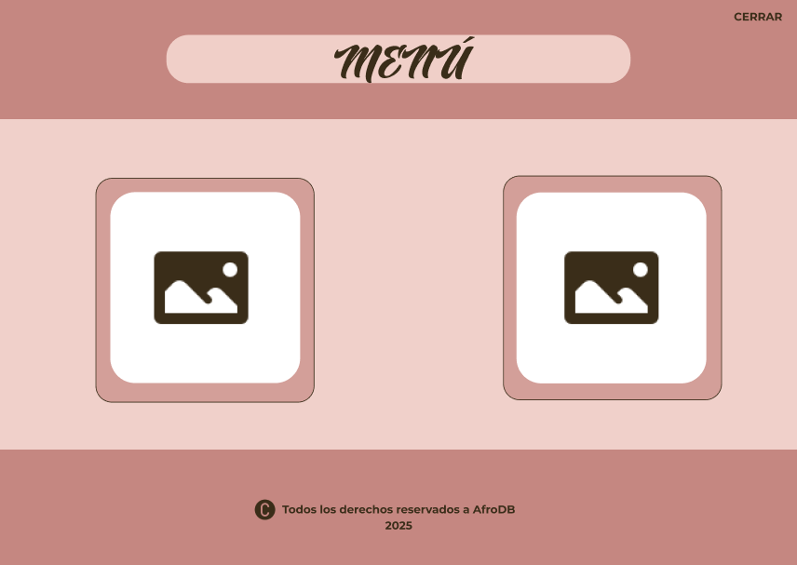
 |  | onClick btnCerrar
 |  |  | Cerrar sesion | Mensajes: Sesión cerrada. | CerrarSesion: Borra la información temporal y redirige al usuario a la Pantalla InicioSesion

 |  |  | desplegraPantalla InicioSesion

 |  | onClick btnProductos
P22
 |  |  | deplegarPantalla Productos |  | Productos { - idPrpducto, - Nombre, -Imagen, - Precio, - Existencias } | Consultar productos

 | Pantalla Inicio | onClick btnCitas
 |  |  | desplegarPantalla Agendación

P21

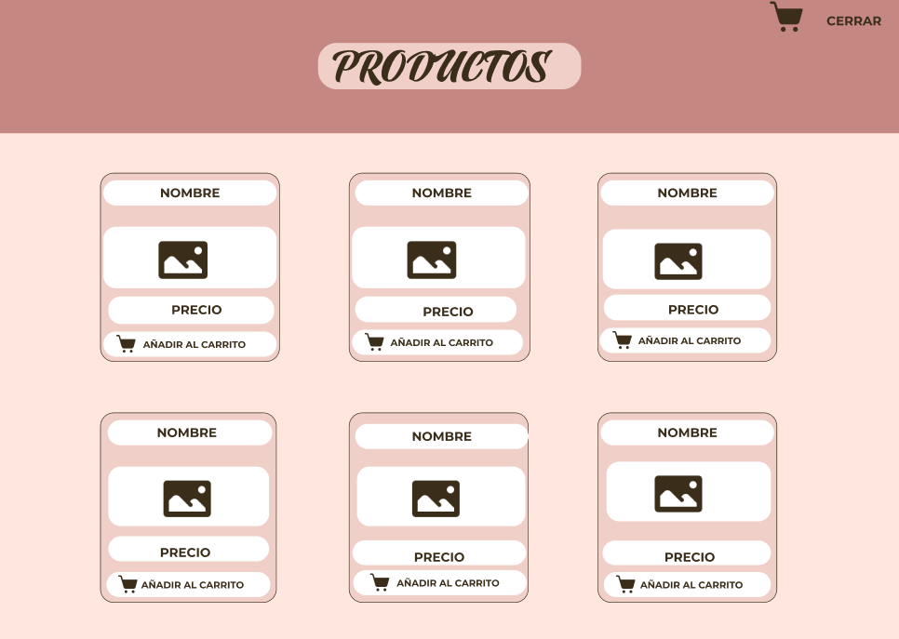
 |  | onClick btnCerrar
 |  |  | Cerrar sesion | Mensajes: Sesión cerrada. | CerrarSesion: Borra la información temporal y redirige al usuario a la Pantalla InicioSesion

 |  |  | desplegraPantalla InicioSesion
P30
 |  | onClick btnCarrito

 |  |  | desplegarPantalla CarritoCompras

 |  | onClick btnAñadirAlCarrito
 |  |  | desplegar mensaje de confirmación | Mensajes: Añadido correctamente al carrito | AñadirAlCarrito: Valida los datos y continua | Productos { - idPrpducto, - Nombre, -Imagen, - Precio, - Existencias } | Buscar producto en la BD y devolver la PK
 | Pantalla Productos

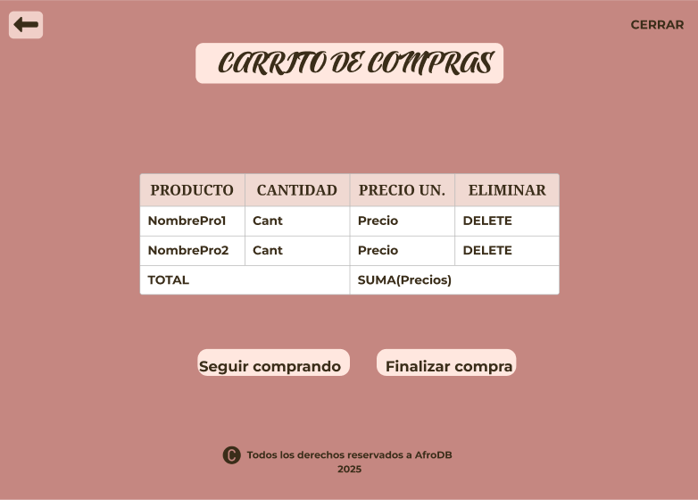
P31
 |  | onClick btnCerrar
 |  |  | Cerrar sesion | Mensajes: Sesión cerrada. | CerrarSesion: Borra la información temporal y redirige al usuario a la Pantalla InicioSesion

 |  |  | desplegraPantalla InicioSesion

 |  | onClick btnAtras
 |  |  | desplegarPantalla Productos

 |  | onClick btnSeguirComprando
P32
 |  |  | desplegarPantalla Productos

 |  | onClick btnFinalizarCompra
 |  |  | desplegarPantalla FinalizarCompra

 |  | onClick btnDelete

 |  |  | desplegar mensaje de confirmacion | Mensajes: Producto eliminado correctamente | Delete: Borrar producto previamente seleccionado de la lisa de compras

 | Pantalla CarritoCompras

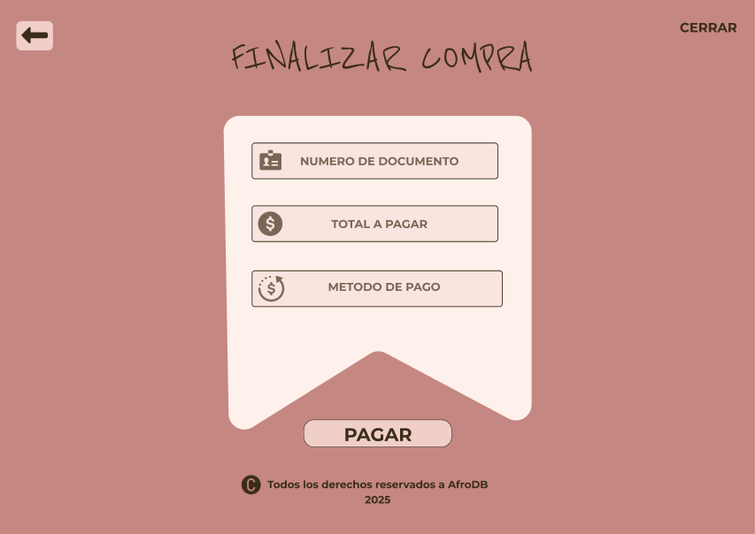
P33
 |  | onClick btnCerrar
 |  |  | Cerrar sesion | Mensajes: Sesión cerrada. | CerrarSesion: Borra la información temporal y redirige al usuario a la Pantalla InicioSesion | Usuario { - idUsuario, - NumeroDocumento, - TipoDocumento, - nombresApellidosUsuario, - Direccion, - Telefono, - correo, - clave, - rol }

 |  |  | desplegraPantalla InicioSesion

 |  | onClick btnAtras
P34 |  |  | desplegarPantalla Productos |  |  |  | Busca al usuario y al prducto en la BD y devuelve la PK de ambos

 |  | onClick btnPagar
 |  |  | desplegar mensaje de confirmacion | Mensajes: Pago exitoso | Pagar: Valida los datos.
 |  |  | desplegarPanatalla ComprobantePago

P35 | Pantalla FinalizarCompra |  |  |  |  | Productos { - idPrpducto, - Nombre, -Imagen, - Precio, - Existencias }

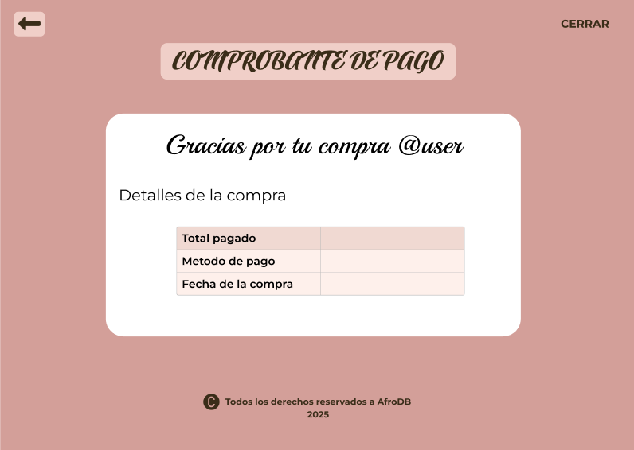
 |  | onClick btnCerrar
 |  |  | Cerrar sesion | Mensajes: Sesión cerrada. | CerrarSesion: Borra la información temporal y redirige al usuario a la Pantalla InicioSesion

 |  |  | desplegraPantalla InicioSesion

 |  | onClick btnAtras
P40 |  |  | desplegarPantalla Productos

P41 | Pantalla ComprobantePago
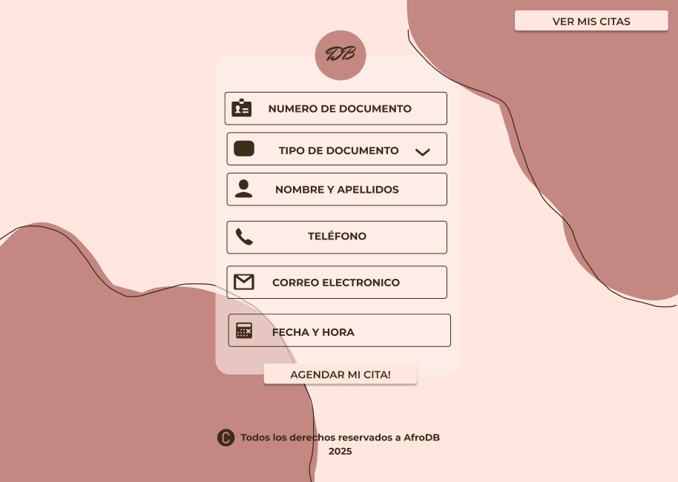

 |  | onClick btnVerMisCitas
 |  |  | desplegarPantalla VisualizacionCitas |  |  | Citas { - idCita, - NumeroDocumento, - TipoDocumento, - nombresApellidosUsuario, - Telefono, - correo, - FechayHora }

 |  |  |  |  |  |  | Guarda la cita en la BD
 |  | onClick btnAgerdarCita
 |  |  | desplegar mensaje de confirmación | Mensaje: Su cita ha sido agendada correctamente
 |  |  | desplegarPantalla InformaciónCita |  | AgendarCita: Guarda los datos en la BD

P42

 | Pantalla Agendacion

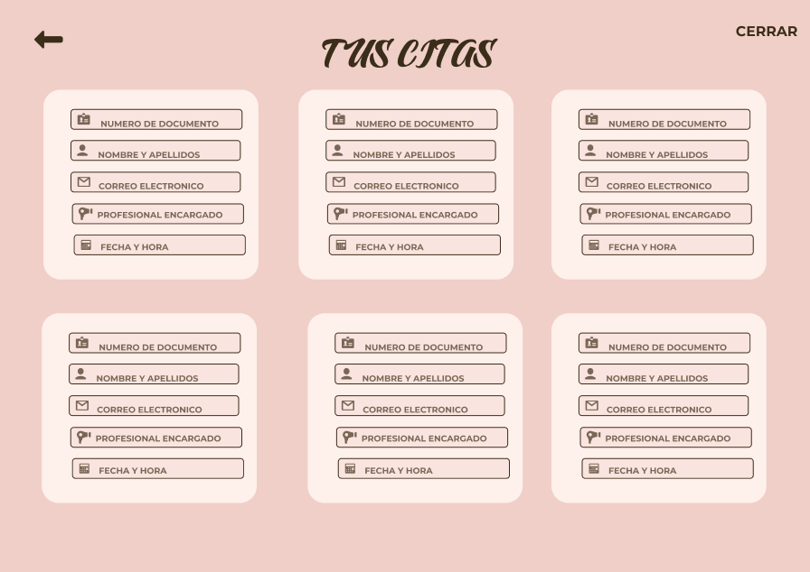
 |  | onClick btnCerrar
 |  |  | Cerrar sesion | Mensajes: Sesión cerrada. | CerrarSesion: Borra la información temporal y redirige al usuario a la Pantalla InicioSesion

 |  |  | desplegraPantalla InicioSesion

 |  | onClick btnAtras
 |  |  | desplegarPantalla Productos
P43

 | Pantalla VisualizacionCitas

P44

P45

